상품제안서
싹이나는 미니화분 그린패밀리 | 상품코드: S13167

 |  |  |  |  |  |  | 02-713-8555 | www.synergygift.co.kr
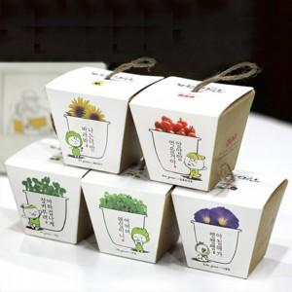

【상세/제작정보】 | <p><span style="font-size: 14pt;">※ 종이 패키지(박스)인쇄는 500개 부터 제작 가능합니다</span></p><p><span style="font-size: 14pt;">※ 바질, 방울토마토만 선택 가능합니다.</span></p>

【인쇄/포장옵션】 | 실크, 스티커, 패키지인쇄 / 포장불가능

【공급단가】 | 수량 | 300~ | 500~ | 1,000~ | 3,000~ | 5,000~
*VAT별도 | 단가 | 2,120원 | 2,050원 | 1,970원 | 1,880원 | 1,830원

【상품 URL】 | https://www.synergygift.co.kr:443/src/goods_detail.php?gdno=17874

